2020-04
Transporte

Abono Mayo - Consumos Abril 2020 - Medición 23-03-2020 al 22-04-2020

Precio USD / Mb | 3.70
Capacidad contratada - Mb | 6,144
Capacidad disponible - Mb | 7,168
Capacidad Utilizada - Observium | 6,620
Abono contratado (USD) | 22,733

 | Reporte CABASE |  |  |  | Observium | Contratación SYT
Miembro | Transporte BUE JUJ | Transporte Google | Transporte total | Distribucion del transporte | Tráfico tomado del IXP | Capacidad a facturar | Abono a facturar | Rendimiento IXP - tráfico no cobrado | Precio equivalente
 | 95% Mb | 95% Mb | Mb | % | Mb pico | Mb | USD | % | USD / Mb
Municipalidad | 25 | 2 | 27 | 0.45% | 197 | 100 | 370 | 97% | 1.88
Azul Networks | 117 | 10 | 127 | 2.14% | 200 | 127 | 471 | 57% | 2.36 | Se elimina pico de 400Mb
Tecnovision | 2,350 | 255 | 2,604 | 43.69% | 3,940 | 2,604 | 9,635 | 51% | 2.45
Videotel | 2,632 | 254 | 2,886 | 48.43% | 3,980 | 2,886 | 10,679 | 38% | 2.68
Warinet | 275 | 39 | 315 | 5.28% | 461 | 315 | 1,164 | 47% | 2.52
UNJU | - | 1 | 1 | 0.02% | 22 | 100 | 370
San Pedro |  |  |  | 0.00% |  |  | -
Google | 561
TOTAL | 5,960 | 561 | 5,960 | 100% | 8,800 | 6,132 | 22,689 | 44% | 2.58

Azultel
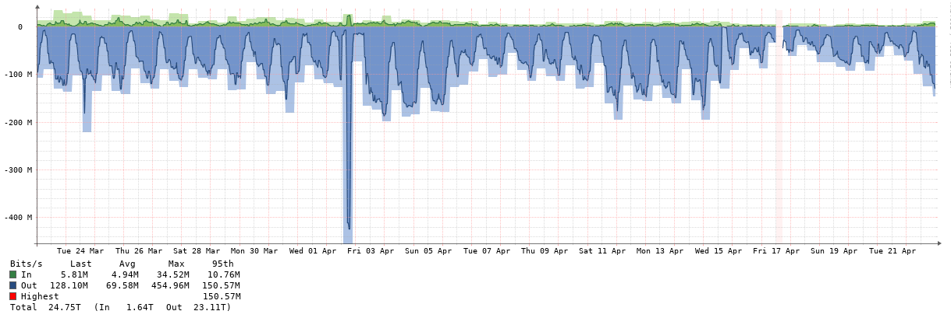

Warinet
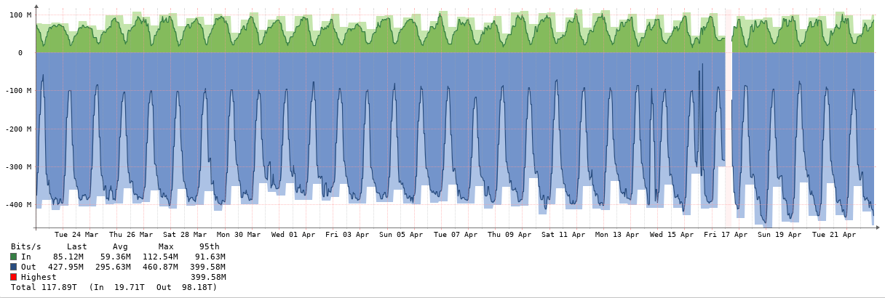

Muni
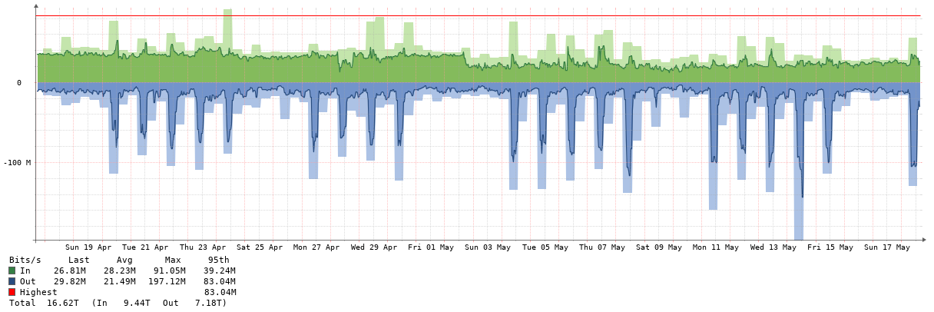

Videotel

Tecnovision
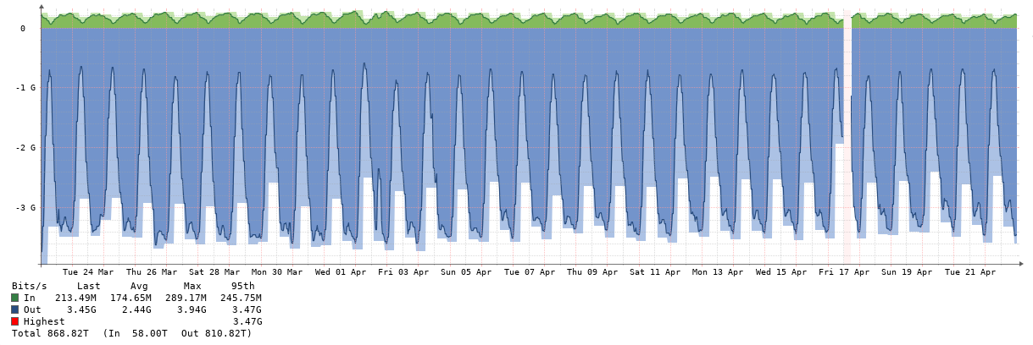

2020-05
Transporte

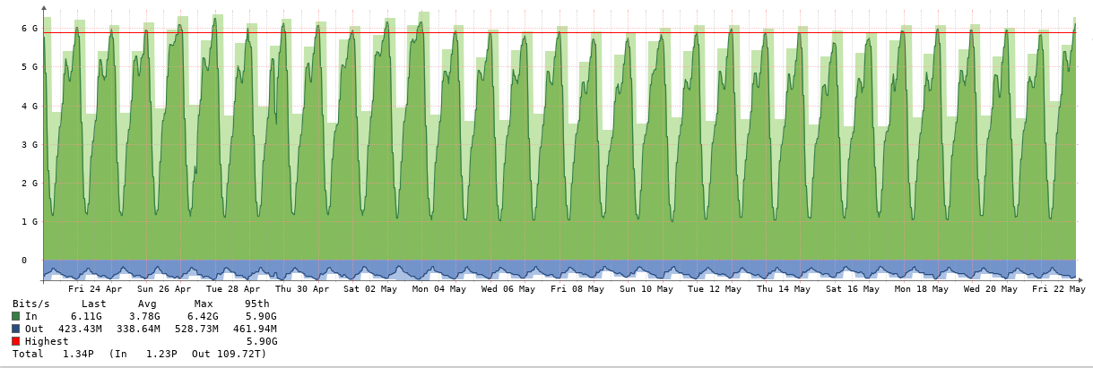

Abono Junio - Consumos Mayo 2020 - Medición 23-04-2020 al 22-05-2020

Precio USD / Mb | 3.70
Capacidad contratada - Mb | 6,144
Capacidad disponible - Mb | 7,168
Capacidad Utilizada - Observium | 6,420
Abono contratado (USD) | 22,733

 | Reporte CABASE |  |  |  | Observium | Contratación SYT
Miembro | Transporte BUE JUJ | Transporte Google | Transporte total | Distribucion del transporte | Tráfico tomado del IXP | Capacidad a facturar | Abono a facturar | Rendimiento IXP - tráfico no cobrado | Precio equivalente
 | 95% Mb | 95% Mb | Mb | % | Mb pico | Mb | USD | % | USD / Mb
Municipalidad | 80 | 6 | 87 | 1.47% | 197 | 100 | 370 | 97% | 1.88
Azul Networks | 140 | 11 | 151 | 2.56% | 212 | 151 | 560 | 40% | 2.64
Tecnovision | 2,320 | 238 | 2,558 | 43.36% | 3,770 | 2,558 | 9,466 | 47% | 2.51
Videotel | 2,523 | 237 | 2,760 | 46.77% | 3,950 | 2,760 | 10,210 | 43% | 2.58
Warinet | 299 | 42 | 341 | 5.77% | 479 | 341 | 1,260 | 41% | 2.63
UNJU | 3 | 1 | 4 | 0.06% | 21 | 100 | 370
San Pedro |  |  |  | 0.00% |  |  | -
Google | 535
TOTAL | 5,900 | 535 | 5,900 | 100% | 8,629 | 6,010 | 22,236 | 44% | 2.58

UNJU

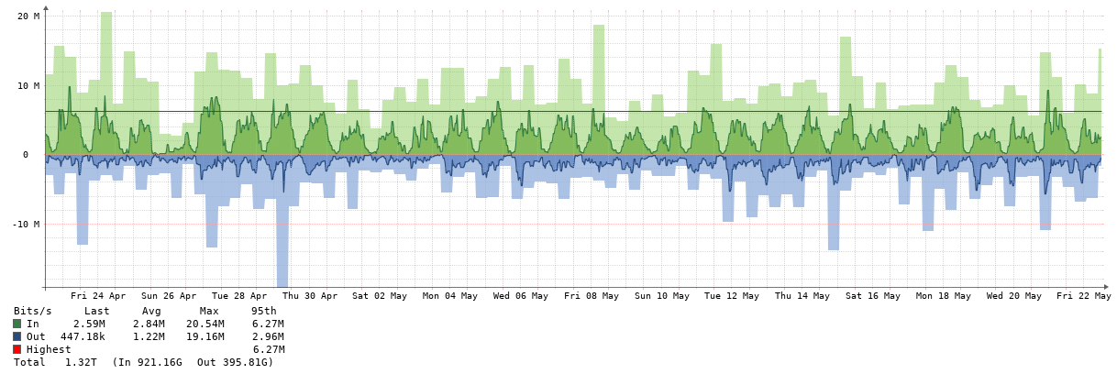

Azul
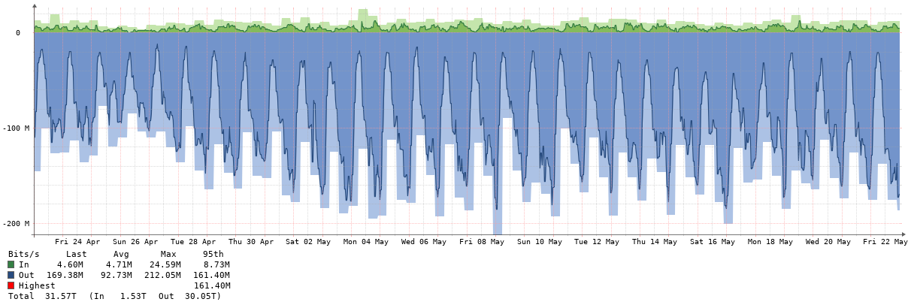

Warinet
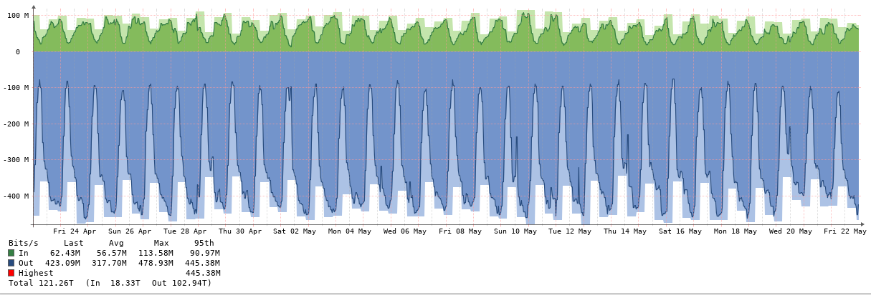

Municipalidad

Videotel

Tecnovision

2020-06
Transporte
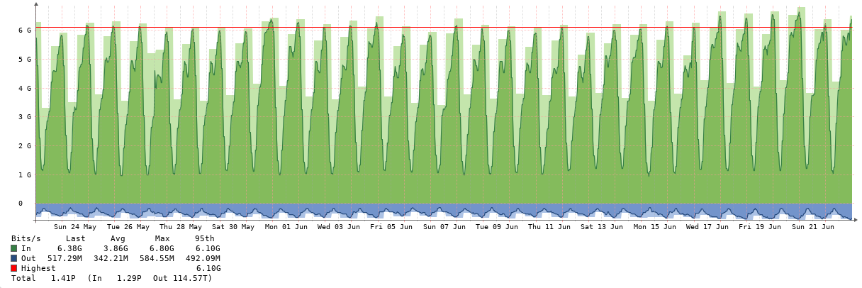

Abono Julio - Consumos Junio 2020 - Medición 23-05-2020 al 22-06-2020

Precio USD / Mb | 3.70
Capacidad contratada - Mb | 6,144
Capacidad disponible - Mb | 7,168
Capacidad Utilizada - Observium | 6,800
Abono contratado (USD) | 22,733
Consumo Netflix BUE | 2,094

 | Reporte CABASE |  |  |  | Observium | Contratación SYT
Miembro | Transporte BUE JUJ | Transporte Google | Transporte total | Distribucion del transporte | Tráfico tomado del IXP | Capacidad a facturar | Abono a facturar | Rendimiento IXP - tráfico no cobrado | Precio equivalente
 | 95% Mb | 95% Mb | Mb | % | Mb pico | Mb | USD | % | USD / Mb
Municipalidad | 72 | 6 | 77 | 1.27% | 180 | 100 | 370 | 80% | 2.05
Azul Networks | 115 | 10 | 125 | 2.05% | 588 | 125 | 462 | 372% | 0.78
Tecnovision | 2,448 | 245 | 2,693 | 44.14% | 3,960 | 2,693 | 9,963 | 47% | 2.52
Videotel | 2,527 | 242 | 2,768 | 45.38% | 3,950 | 2,768 | 10,242 | 43% | 2.59
Warinet | 391 | 42 | 433 | 7.09% | 604 | 433 | 1,601 | 40% | 2.65
UNJU | 3 | 2 | 4 | 0.07% | 71 | 100 | 370
San Pedro |  |  |  | 0.00% |  |  | -
Google | 545
TOTAL | 6,100 | 545 | 6,100 | 100% | 9,353 | 6,218 | 23,008 | 50% | 2.46

UNJU
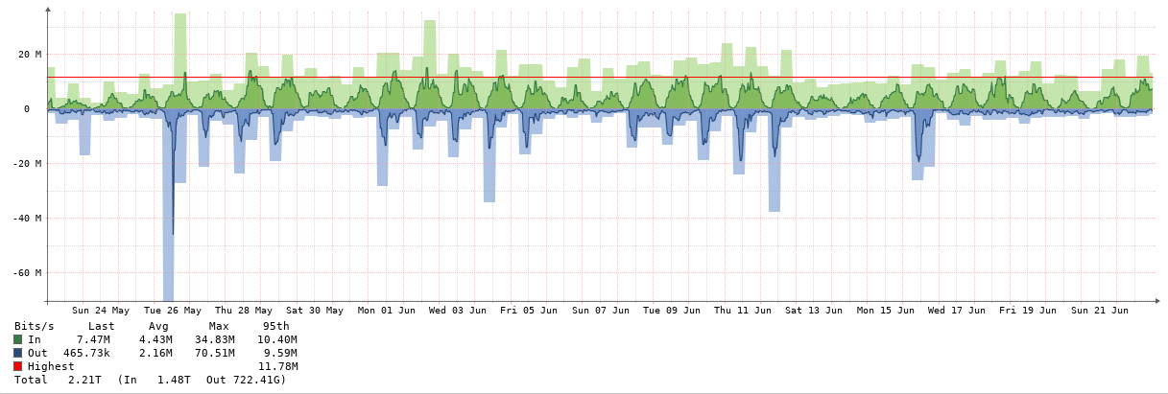

Azul

Warinet
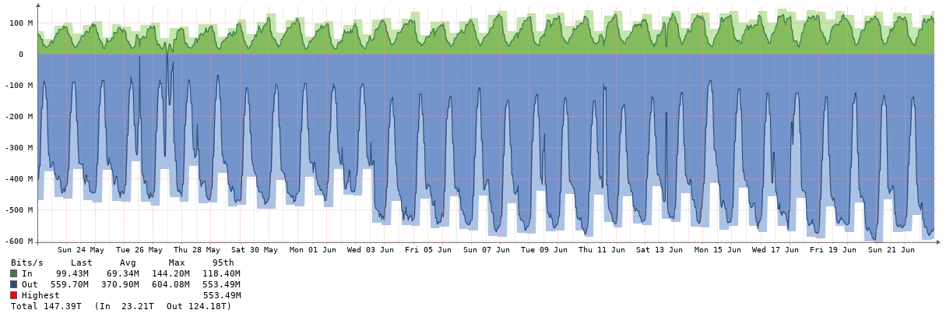

Municipalidad
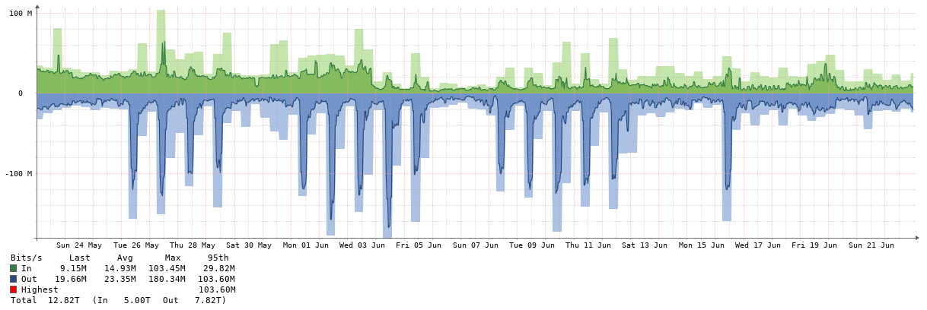

Videotel

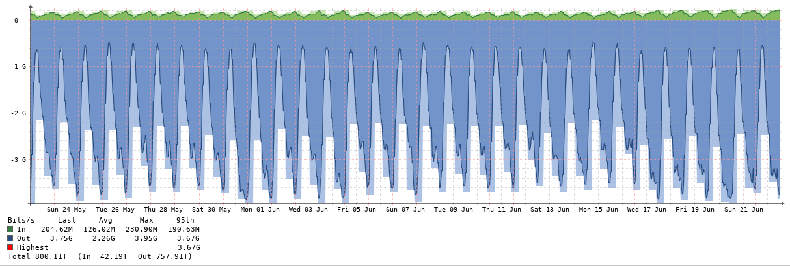

Tecnovision

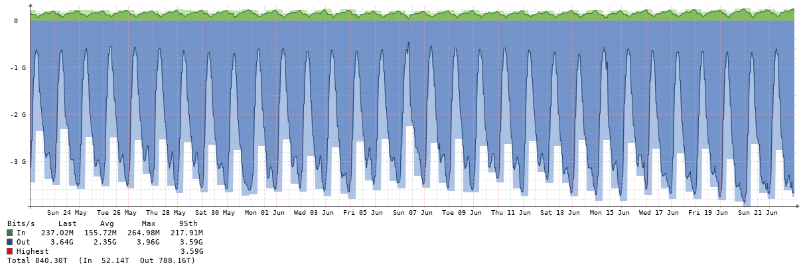

2020-07
Transporte

Abono Agosto - Consumos Julio 2020 - Medición 23-06-2020 al 22-07-2020

Precio USD / Mb | 3.70
Capacidad contratada - Mb | 6,144
Capacidad disponible - Mb | 7,168
Capacidad Utilizada - Observium | 6,880
Abono contratado (USD) | 22,733
Consumo Netflix BUE | 2,106

 | Reporte CABASE |  |  |  | Observium | Contratación SYT
Miembro | Transporte BUE JUJ | Transporte Google | Transporte total | Distribucion del transporte | Tráfico tomado del IXP | Capacidad a facturar | Abono a facturar | Rendimiento IXP - tráfico no cobrado | Precio equivalente
 | 95% Mb | 95% Mb | Mb | % | Mb pico | Mb | USD | % | USD / Mb
Municipalidad | 41 | 3 | 44 | 0.68% | 132 | 100 | 370 | 32% | 2.81
Azul Networks | 117 | 10 | 127 | 1.99% | 177 | 127 | 471 | 39% | 2.67
Tecnovision | 2,654 | 267 | 2,921 | 45.64% | 4,010 | 2,921 | 10,808 | 37% | 2.70
Videotel | 2,538 | 261 | 2,799 | 43.74% | 3,970 | 2,799 | 10,357 | 42% | 2.61
Warinet | 464 | 42 | 505 | 7.90% | 647 | 505 | 1,870 | 28% | 2.89
UNJU | 2 | 1 | 3 | 0.05% | 31 | 100 | 370
San Pedro |  |  |  | 0.00% |  |  | -
Google | 583
TOTAL | 6,400 | 584 | 6,400 | 100% | 8,967 | 6,553 | 24,246 | 37% | 2.70

UNJU

Azul

Warinet

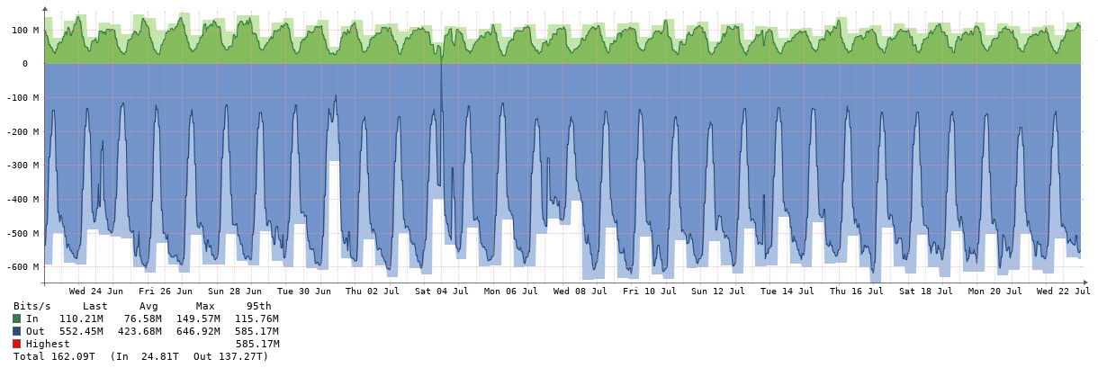

Municipalidad

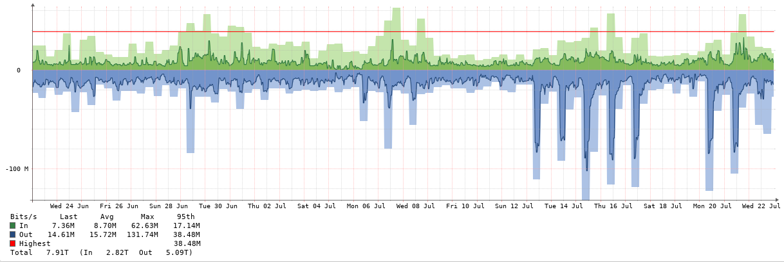

Videotel

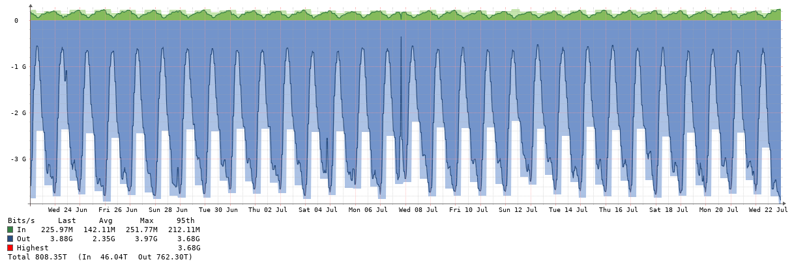

Tecnovision

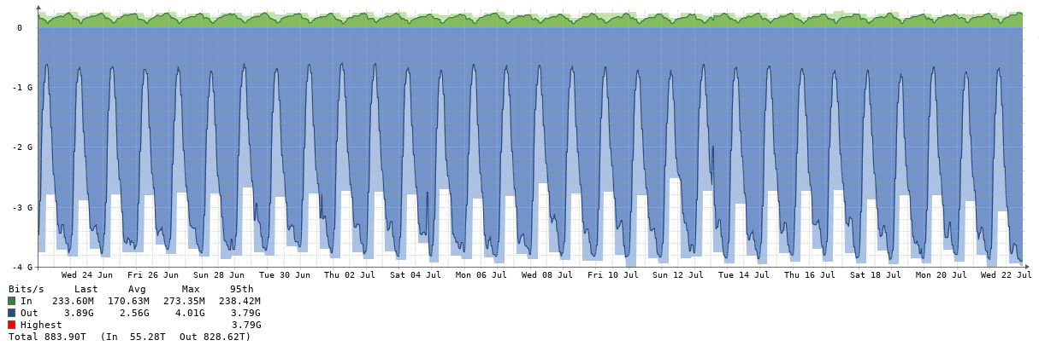

2020-08
Transporte

Abono Setiembre - Consumos Agosto 2020 - Medición 23-07-2020 al 22-08-2020

Precio USD / Mb | 3.70
Capacidad contratada - Mb | 6,144
Capacidad disponible - Mb | 7,680
Capacidad Utilizada - Observium | 6,880
Abono contratado (USD) | 22,733
Consumo Netflix BUE | 2,668

 | Reporte CABASE |  |  |  | Observium | Contratación SYT
Miembro | Transporte BUE JUJ | Transporte Google | Transporte total | Distribucion del transporte | Tráfico tomado del IXP | Capacidad a facturar | Abono a facturar | Rendimiento IXP - tráfico no cobrado | Precio equivalente
 | 95% Mb | 95% Mb | Mb | % | Mb pico | Mb | USD | % | USD / Mb
Municipalidad | 41 | 3 | 44 | 0.69% | 178 | 100 | 370 | 78% | 2.08
Azul Networks | 68 | 4 | 73 | 1.13% | 128 | 73 | 269 | 76% | 2.10
Tecnovision | 2,578 | 286 | 2,864 | 44.45% | 4,000 | 2,864 | 10,596 | 40% | 2.65
Videotel | 2,548 | 274 | 2,821 | 43.79% | 4,080 | 2,821 | 10,439 | 45% | 2.56
Warinet | 585 | 52 | 637 | 9.89% | 776 | 637 | 2,357 | 22% | 3.04
UNJU | 2 | 1 | 3 | 0.05% | 55 | 100 | 370
San Pedro |  |  |  | 0.00% |  |  | -
Google | 620
TOTAL | 6,442 | 620 | 6,442 | 100% | 9,217 | 6,595 | 24,402 | 40% | 2.65

UNJU
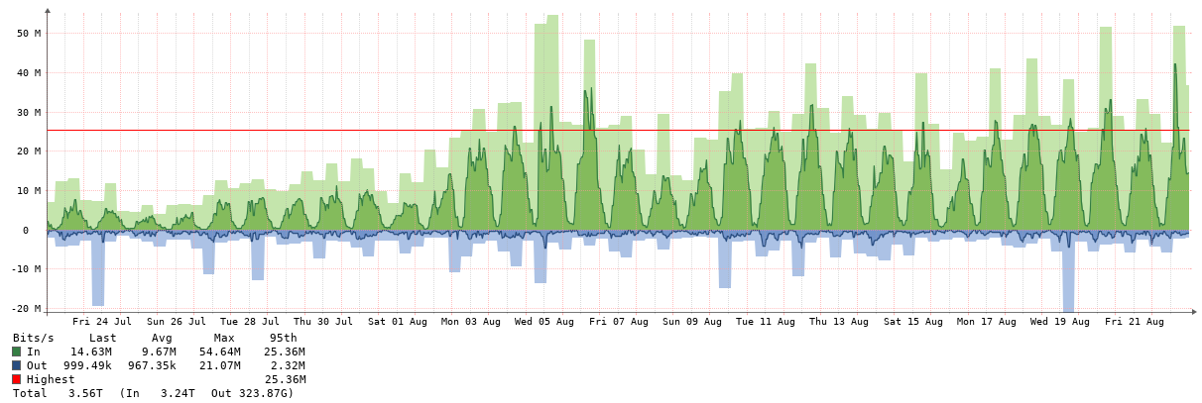

Azul

Warinet

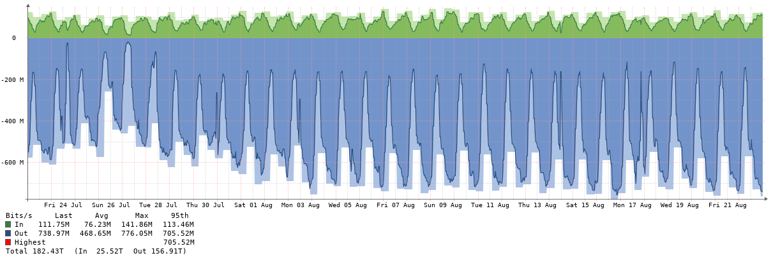

Municipalidad

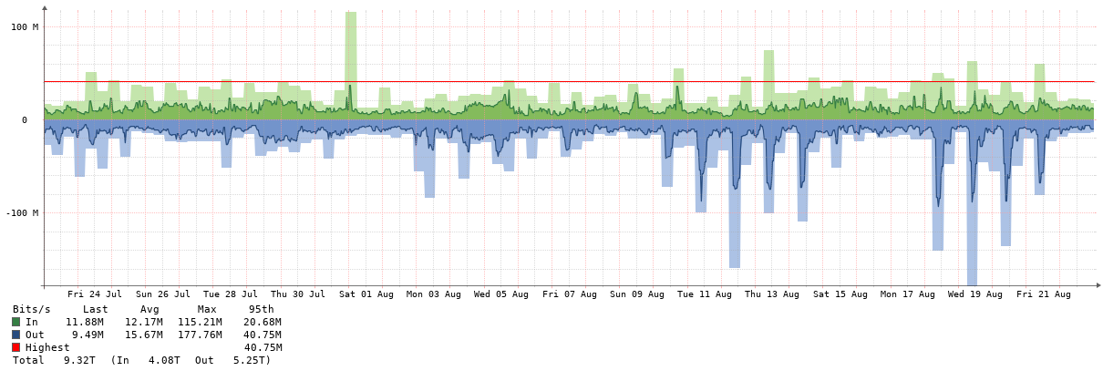

Videotel

Tecnovision

